关系图
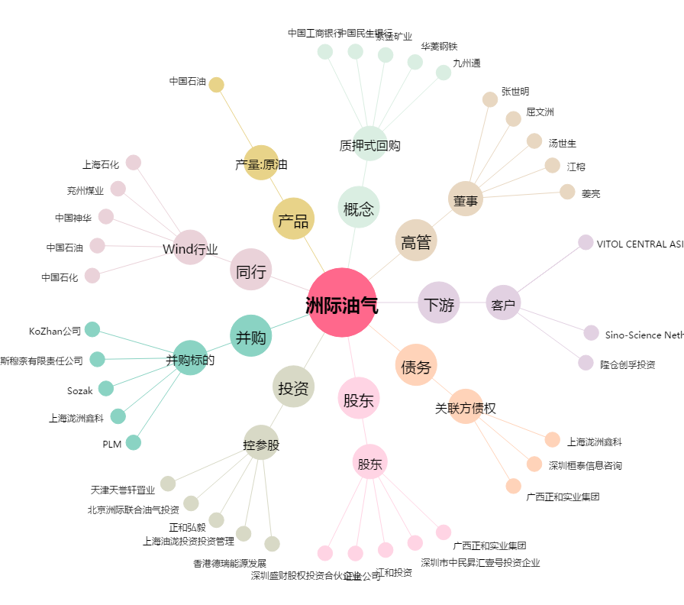
洲际油气[600759.SH] - 关系概览图

